Hoja 1
1) Fat utiliza asignacion encadenada o enlazada; para llegar al enésimo cluster de un archivo, busca en el directorio el archivo de donde saca la ubicacion del primer cluster y en cada cluster busca la posicion del siguiente hasta llegar al enesimo cluster.

2) a) | Fat 12 con clusters de 8 KiB => 8Kib -> 13 bits de offset en cluster; fat 12 indica que hay 12 bits para direccionamiento de cluster=> espacio máximo direccionable teórico= 2^(bits de offset + bits dir de cluster) =>
 | espacio máximo direccionable teórico=2 ^25= 32 MiB

b) 1)aumentar el direccionamiento 2^n * 2^13= 2^27
 |  | n=14 => tendrias que utilziar fat 16

2) | aumentar el tamaño del cluster

 |  | 2^12 * 2^n=2^27
 |  | n= 15 => clusters de 32 KiB

c) | 1)aumentar el direccionamiento de clusters, disminuye la fragmentacion interna porque los clusters son mas pequeños.
 | 2) aumentar el tamaño del cluster disminuye la cantidad de entradas en la tabla, por lo que aumenta la tasa de respuesta para la asignacion de espacio libre

3)a) | la tabla de entradas tiene una entrada por cluster
 | entradas de la tabla= tamaño del disco / tamaño cluster=> 8GB/4KiB=> entradas= 2^21 entradas

b) | fat 32=> 32 bits son 4bytes -> tamaño entrada 4 bytes
 | tamaño ocupado de la FAT = cantidadDeEntradas* tamaño de cada entrada=> 2^21 * 2^2= 2^23 => tamaño fat= 8MiB
 | tamaño ocupado:tamaño fat *2 (por la copia)= 16 MiB
 | el disco tenia 8 Gib=> 16MiB/8Gib *100= 0.19%

c) | estamos usando 2^21 entradas; fat32 puede utilizar hasta 28 en fat 32 (porque los otros cuatro estan reservados); entonces se desperdician 28bits-21bits=7 bits

4)a) | fat 16 tiene 2^16 entradas => quiero direccionar un disco de 4Gib => 2^32/2^16=> tamaño de cluster= 2^16 = 64 KiB

b) | 1 KiB | -> | 1 cluster | -> | 64kb
 | 20 KiB | -> | 1 cluster | -> | 64kb
 | 1 MiB | -> | 1mb/64kb=16 clusters -> |  | 1mb

c) | Fragmentación interna, debido al tamaño del cluster.

5)a) | tam.max.direccionable(Teórico)=2^28*2^10=2^38=256gb |  |  |  |  |  | entradas= 512Gb / 1Kb= 2^29 entradas; pero solo se pueden usar los primeros 28 bits
 | tam.max.direccionable(Real)=256gb |  |  |  |  |  | tamaño fat= 2^28 *2^2= 2^30 *2 (por la copia)= 2 gb
 | tamaño maximo archivo teorico= 256gb (porque se supone que se puede utilizar todos los clusters para el archivo)
 | tamaño maximo archivo real = tamaño maximo teorico- tamaño fat *2= 256GB - 2gb= 254Gb

b) | tam max direccionable teorico= 2^28 * 2^12= 2^40= 1 tb
 | tam max direccionable real= 512 Gb ( no puedo direccionar mas que el tamaño del disco que formateo) |  |  |  |  |  | entradas = 512 Gb / 4Kb= 2^27 entradas
 | tamaño maximo archivo teorico= 4kb* 2^28= 1 tb |  |  |  |  |  | tamaño fat= 2^27 * 4= 2^29 *2(por la copia)= 1gb
 | tamaño maximo archivo real= 512 gb - tamaño fat= 511gb

6¿Qué tipo de asignación de bloques tiene el esquema EXT2? ¿Continua, encadenada o indexada?

6) La asignacion es indexada, utiliza bloques con punteros hacia bloques de datos.

7)
a) tam max archivo=12 bloques de datos * 1KB= 12 Kb
b) tamaño de bloque / tamaño de puntero (en bytes)= 1KB/4B= 256 punteros por bloque -> 1 puntero indirecto simple -> 1*tamBloque*punterospor bloque= 1*1KB*256= 256KB
12 punteros directos= 12Kb

tam max teorico del archivo= 12KB +256KB=268 KB

c) 1 doblemente indirecto -> 1*tamBloque* punteros por bloque= 1Kb*256^2=2^26 B; 1 triplemente indirecto -> 1Kb*256^3= 2^34
tam max teorico del archivo= 12Kb + 256Kb + 2^26B + 2^34 B ~= 2^34 B (no es igual, sino semejante a 2^34)

8) |  |  |  |  | punteros por bloque= tamaño de bloque/ tamaño puntero= 1KB/8=128 punteros por bloque
 | 10 punteros directos= 10KB
 | 2 punteros simplemente indirectos= 2*1KB *128= 256KB
 | 1 punteros doblemente indirectos= 1KB *(2^7)^2= 2^24= 16 MB

 | directos | 10 bloques de datos
 | SI | bloque punteros | 128 bloques de datos

 | DI | bloque de bloque de punteros |  | 128 bloques | bloque punteros | 128 bloques de datos

 | punteros MINIMOS necesarios para 30MB=> sabemos que necesitamos por lo menos los 10 directos, 2 SI , un DI y un cachito mas del otro DI
 | entonces para calcular ese cachito hacemos lo siguiente
 | sumamos los punteros totales que tenemos hasta ahora=> 10 +128 *2 + 128^2= 16650 punteros
 | para 30 MB necesitamos (2^20 *30) (30 MB) /1KB (tamañoBloque)= 30720 bloques ( estos son los que minimamente temos que recorrer para acceder a los bloques de datos, faltarian los punteros a bloques de punteros)
 | ; puntero DI, ya tenemos recorridos 16650 nos faltan recorrer 30720-16650=14070 bloques. Ahora recordando la estructura de los DI desde el inodo apunta a un bloque de punteros a punteros que apuntan a los bloques de datos
 | entonces si el DI tiene 128 punteros a bloques de punteros que tienen 128 punteros a datos y nos faltan 14070 bloques hacemos 14070/128= 109.92 -> osea necesitamos 110 bloques de punteros del segundo puntero DI
 | por lo que los punteros minimos necesarios para 30MB= 30720+ 2(sI) + 2DI+ 128(del primer puntero DI)+110 (del segundo DI)= 30962

9)

a)

 |  | 2^12/2^3= 2^8 = 512 punteros por bloque
 | 12 * 2^12 = 49152b -> no me alcanzan -> estos son los directos
 | 512 * 2^12 = 2^21 =2097152b + 49152 = 2146304 -> no me alcanzan -> estos son los driectos mas el indirecto simple
 | (2^9)^2 * 2^12 = 2^30 = 1Gb -> me sobra con el indirecto doble

 | Por lo tanto para llegar al byte 167772277 tengo que leer un puntero doble por lo cual tengo 3 accesos a disco (2 por los bloques indirectos + 1 por el bloque de datos) sin contar el acceso a disco para leer inodo.

b)

250180 / 4096 = 61,079 ~=62 bloques de datos - 12 D = 50 bloques => esta en el simplemente indirecto el ultimo bloque

62 lecturas + puntero SI= 63

10)

TamBloque/tam puntero= 4KiB /8=512 punteros por bloque

tamaño max direccionable= 10+2*512^2+2*512^3~= 2^28 bloques
tamaño max teorico= 2^28 * 4 KiB= 2^40= 1TB => dado que el disco es de 10TiB => el tamaño max real tambien es de 1TiB, ya que el disco no lo limita

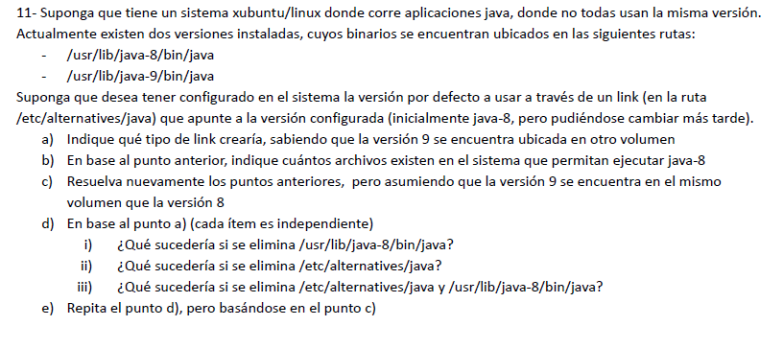

a) softlink, dado que puede pasar que el otro volumen use un FS distinto
b) (en la pregunta dice "ejecutar java-8, imagino que es 9 sino no tiene relacion con la pregunta anterior) 2, uno el hardlink correspondiente al archivo vin de java y el soft link que se creo en el punto a)
c) podria optar por utilizar un soft o un hard link; si usara hardlink existirian 2 archivos igualmente.
d) i) no se podria acceder porque se pierde el hardlink, el softlink no serviria para nada
ii) se perderia el softlink, cosa que no afectaria a los datos fisicos, porque sigue existiendo el hardlink en usr/lib/java-8/bin/java
iii) ahora ademas de lo que ocurre en i) se perderia el soft link, se pierden todos los datos
e) i) se pierde uno de los dos hardliks, por lo que los datos fisicos siguen siendo accesibles
ii) igual que i)
iii) se perderian todos los datos

Final 14/2/2017
Peter detecta que su disco de 512 GB, formateado con FAT16, se ha llenado de archivos, todos de 1 MB. Si bien este esquema le permitió direccionar todo el disco, es un poco antiguo para un disco tan grande, por lo que corre un proceso que migra el File System a FAT32, utilizando bloques del menor tamaño posible y manteniendo todos los archivos intactos. Indique el espacio libre que tendrá el disco luego de la actualización, descartando el tamaño ocupado por la FAT.

FAT 16 puede direccionar todo el disco; sabemos que tamaño del disco/tamaño= cantidad de clusters o entrada=> tamaño de disco/cantidad de clusters= tamaño cluster=> 512GB/2^16= 2^23= clusters de 8MB
si esta lleno de archivos de 1MB significa que (dado que no puedo asignar a un cluster dos archivos) cada cluster tiene el archivo de 1MB y 7 MB de fragmentacion interna; por lo que la cantidad de archivos es igual a la cantidad de clusters
entonces deducimos que hay un total de 2^16 archivos de 1MB.
Cuando migramos al FAT 32, ahora hay clusters de 2^39/2^28=2^11= 2KB con clusters de 2KB no habria fragmentacion interna para guardar archivos de 1MB (serian 512 clusters por archivo) por lo que el espacio libre, para este caso seria
512GB-2^16 * 1MB=4.810363371 x10^11

Final 16/02/2016

 |  |  |  |  |  |  | nota: para hacer este ejercicio es importante tener nociones de swap space; recomiendo leer
 |  |  |  |  |  |  | silber 9th p482

punteros PorBloque= tamaño bloque/ tam puntero= 2^10 / 2^2=2^8 = 256 punteros por bloque
300 MiB => 300 *2^20/2^10=307200 bloques
directos= 10 bloques
indirectos simples= 256*2= 512 bloques
indirecto doble= 256^2 = 2^16 bloques =65536 bloques |  |  |  | hasta aca podemos direccionar 66058 bloques, faltan 241142 bloques; 4* 65536 bloques=262144 => 262144 - 241142=21002 bloques que no voy a leer
(los que sobran del indirecto simple)=> 21002/256= 82,03 (estos son los que no vamos a usar)
256- 83=173 bloques de punteros hay que leer del DI
indirecto triple= por cada puntero puedo dirfeccionar 256^2, por lo que seguro necesite los cuatro primeros punteros dobles del indirecto triple
Entonces hay que leer los 307200 bloques de datos +2 bloque de SI +1DI+ 1*256 + (1 TI + 3DI+3 *256+ 1 DI + 173SI)=308405 operaciones de bloque

el disco de swap tiene bloques del tamaño de pagina que utiliza el esquema de memoria virtual, osea que los bloques en la unidad de swap tienen 8 KiB
350MiB / 8KiB= 44800 paginas, como la lectura es a tamaño de pagina => tiene que hacer 44800 operaciones de bloque

Final 01/03/2016
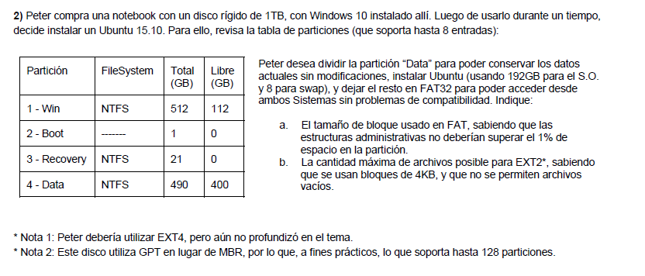

Total 490 y libre 400 => 90 GB de datos que quiere migrar |  |  |  | 490 -192-8-90=200
Particion | FileSystem | ocupado
SO | Ext2 | 192GB
Swapp | ---- | 8GB
Data | NTFS | 90 GB
elResto | FAT | 200GB

Fat32=> 28 entradas=> 200GB/2^28=800 bytes
usamos 2^28 entradas, cada entrada tiene 4 bytes=> 2^28* 4= 2^30= 1GB ocupa la talbla de la fat; sumado a su copia ocuparian un total de 2GB, el cual es exactamente el 1 % entonces, con este
tamaño de cluster las estructuras administrativas no superan el 1% del espacio de la particion

b)
en la unidad que tiene ext2 hay 192 Gb y hay bloques de 4KB=> 192GB / 4KB= 50331648 bloques necesarios para direccionar 192GB => la cantidad maxima de archivos no vacios, es igual a la cantidad total de bloques

Final 14/07/2015 Se dispone de un disco con dos particiones. El disco posee 7.000.000 pistas, 800 sectores y 6 platos de capacidad, -tamaño del sector -2048 bytes- En la primera partición es de 16 GB sin formatear. La segunda partición está formateada para que trabaje con un sistema de archivos tipo UNIX, cuyas características se describen a continuación: Tamaño de bloque 4096 bytes Tamaño de la dirección de bloque: 64 bits Número de i-nodos: 700 Campos del i-nodo: Atributos del archivo (974bytes) 2 punteros directos 1 puntero indirecto simple 1 puntero indirecto doble 1 puntero triple a) Se pide que verifique si el archivo de mayor tamaño que puede ser alojado en la segunda partición del disco, es el máximo que se puede obtener con esta estructura de datos que posee el I-nodo. b) Que tamaño tiene la segunda partición. c) ¿Se podrá utilizar la primera partición como una partición de swapp? Si es así, cuantos procesos de tamaño máximo podría tener en el file system dado que las direcciones de memoria son de 32 bits.

tamaño de direccion del bloque = 64 bits= 8 bytes (esto es el tamaño del puntero)
tamaño de bloque/ tamaño de puntero= 4KB /8=512 punteros por bloque

directos= 2 bloques |  |  |  |  | el disco tiene 7000000 *800*6 *2 *2KB=125 TB
SI= 512 bloques
DI=512^2
TI=512^3
2^27+2^18+514~=2^27 bloques de dato
tamaño maximo teorico=2*27 * 4KB= 2^39 = 512GB
Como cada archivo puede tener un unico Inodo, el tamaño maximo del archivo es el maximo direccionable en un inodo osea 512 GB

b) la segunta particion tiene 125 TB -16 GB

c) si se puede usar como particion de swapp. Si la memoria tiene 32 bits de direccionamiento ( y estamos hablando de une esquema de memoria real) puede direccionar hasta 4GB. como tiene que swappear los procesos
totalmente para cambiar de proceso si es que no hay espacio, el tamaño maximo de proceso que puede estar en memoria es de 4 Gb, por lo que ese es el tamaño maximo de proceso, entonces en la unidad de swapp
entrarian como maximo 4 procesos de 4 gb

